Controle de Material
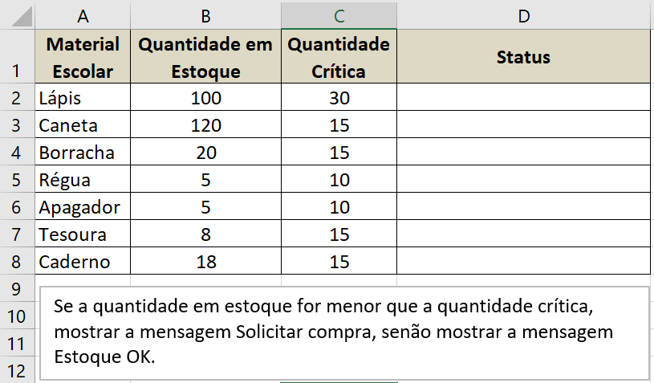
Material Escolar | Quantidade em Estoque | Quantidade Crítica | Status
Lápis | 100 | 30 | Estoque OK
Caneta | 120 | 15 | Estoque OK
Borracha | 20 | 15 | Estoque OK
Régua | 5 | 10 | SolicitarCompra
Apagador | 5 | 10 | SolicitarCompra
Tesoura | 8 | 15 | SolicitarCompra
Caderno | 18 | 15 | Estoque OK

